Presupuesto
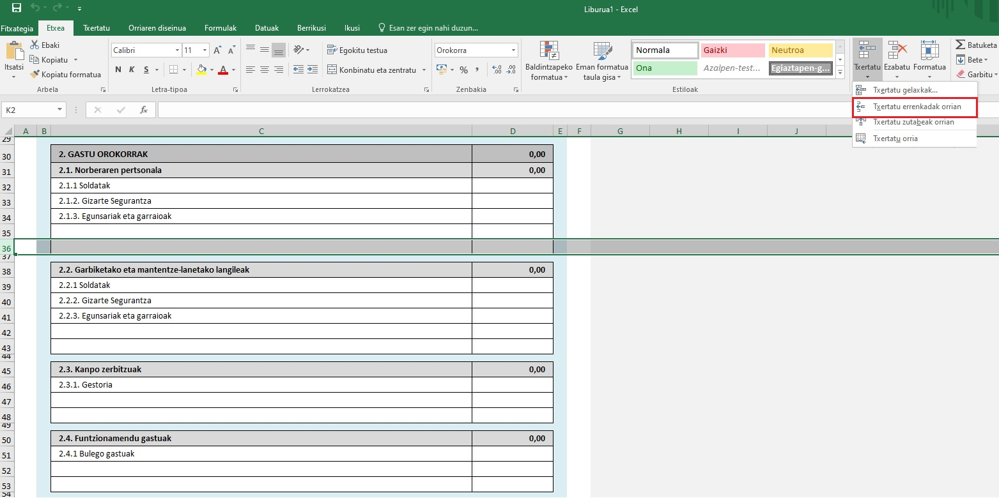
AURREKONTUA

ESKATZAILEA ETA PROIKETUA

 | (Eskatzailea)
 | (Proiektuaren izena)

GASTUAK

 | 1. IRAKASKUNTZA GASTUAK | 0.00
 | 1.1 Irakasleak | 0.00 | #REF!
 | 1.1.1 Soldatak
 | 1.1.2. Gizarte Segurantza
 | 1.1.3. Egunsariak eta garraioak

 | 1.2 Irakaskuntza jarduera | 0.00 | #REF!
 | 1.2.1 Irakaskuntzako materiala
 | 1.2.2. Ikasleen antzerki muntaiak

 | 1.3. Bestelakoak | 0.00 | #REF!

 | 2. GASTU OROKORRAK | 0.00
 | 2.1. Norberaren pertsonala | 0.00
 | 2.1.1 Soldatak
 | 2.1.2. Gizarte Segurantza
 | 2.1.3. Egunsariak eta garraioak

 | 2.2. Garbiketako eta mantentze-lanetako langileak | 0.00
 | 2.2.1 Soldatak
 | 2.2.2. Gizarte Segurantza
 | 2.2.3. Egunsariak eta garraioak

 | 2.3. Kanpo zerbitzuak | 0.00
 | 2.3.1. Gestoria

 | 2.4. Funtzionamendu gastuak | 0.00
 | 2.4.1 Bulego gastuak

 | 2.5. Azpiegiturak (alokairuak) | 0.00
 | 2.5.1. Alokairuak

 | 2.6. Publizitatea | 0.00

 | 2.7. Bestelakoak | 0.00

 | GASTUAK GUZTIRA: | 0.00

DIRU-SARRERAK

 | 1. ESKATZAILEAREN EKARPENA | 0.00
 | 1.1 Norberaren ekarpena
 | 1.2 Matrikula eta kuotak

 | 2. ERAKUNDE PRIBATUEN EKARPENAK | 0.00

 | 3. ERAKUNDE PUBLIKOEN EKARPENAK | 0.00
 | 3.1 Eusko Jaurlaritzari eskatutakoa
 | 3.2 Foru Aldundia
 | 3.3 Udala

 | 4. BESTELAKOAK | 0.00

 | DIRU-SARRERAK GUZTIRA | 0.00

RESUMEN

 | GASTUAK | 0.00
 | 1. IRAKASKUNTZA GASTUAK | 0.00
 | 1.1 Irakasleak | 0.00
 | 1.2 Irakaskuntza jarduera | 0.00
 | 1.3. Bestelakoak | 0.00
 | 2. GASTU OROKORRAK | 0.00
 | 2.1. Norberaren pertsonala | 0.00
 | 2.2. Garbiketako eta mantentze-lanetako langileak | 0.00
 | 2.3. Kanpo zerbitzuak | 0.00
 | 2.4. Funtzionamendu gastuak | 0.00
 | 2.5. Azpiegiturak (alokairuak) | 0.00
 | 2.6. Publizitatea | 0.00
 | 2.7. Bestelakoak | 0.00

 | DIRU-SARRERAK | 0.00
 | 1. ESKATZAILEAREN EKARPENA | 0.00 | #REF!
 | 2. ERAKUNDE PRIBATUEN EKARPENAK | 0.00
 | 3. ERAKUNDE PUBLIKOEN EKARPENAK | 0.00
 | 4. BESTELAKOAK | 0.00

 | Guztira (Sarrerrak - Gastuak) = 0 | 0.00

Datuen babesari buruzko informazio oinarrizkoa

 | Eskabidean agertzen diren datu pertsonalak erabiliko dira, eta tratamendu-jarduera honi erantsiko zaizkio Kultura eta sormen eremura bideratutako laguntzak eta dirulaguntzak. *Arduraduna: Kultura Sustatzeko Zuzendaritza, Kultura eta Hizkuntza Politika Saila *Helburua: Kultura eta sormen sektoreko laguntza ekonomikoak eta diru-laguntzak kudeatzea. *Legitimazioa: Tratamendua beharrezkoa da, interes publikoaren aldeko eginkizunen bat betetzeko edo tratamenduaren arduradunari emandako botere publikoak betetzeko jardunean. *Hartzaileak: Gaiaren gaineko eskumena duten Administrazioak *Eskubideak: Datuak eskuratzeko, zuzentzeko eta ezabatzeko eskubidea duzu, baita informazio gehigarrian jasotzen diren bestelako eskubide batzuk ere. *Informazio osagarria: Gure web-orrian kontsulta dezakezu Datuen Babesari buruzko informazio gehigarri eta zehaztua
 | www.euskadi.eus/informazio-klausulak/web01-sedepd/eu/gardentasuna/024300-capa2-eu.shtml

Nola txertatu lerroak

 | 1 - Hautatu errenkada bat jarri nahi duzun ataleko AZKEN LERROA
 | 2 - Sakatu txertatu -> Txertatu errenkadak orrian

